数据分析图表
数据分析图表
显示步骤: 14, 15, 16, 20

查询命令数据表格

数据系列 | 数据点1 | 数据点2 | 数据点3 | 数据点4 | 数据点5 | 数据点6 | 数据点7 | 数据点8 | 数据点9 | 数据点10 | 数据点11
步骤14-循环1(FETCh:NR:BLER:DL:RESult) | 0 | 67 | 67 | 0 | 0 | 56883 | 56883 | 0 | 0 | 166.97 | 166.97
步骤14-循环2(FETCh:NR:BLER:DL:RESult) | 0 | 67 | 67 | 0 | 0 | 56883 | 56883 | 0 | 0 | 166.97 | 166.97
步骤14-循环3(FETCh:NR:BLER:DL:RESult) | 0 | 67 | 67 | 0 | 0 | 56883 | 56883 | 0 | 0 | 169.8 | 169.8
步骤14-循环4(FETCh:NR:BLER:DL:RESult) | 0 | 67 | 67 | 0 | 0 | 56883 | 56883 | 0 | 0 | 166.97 | 166.97
步骤14-循环5(FETCh:NR:BLER:DL:RESult) | 0 | 67 | 67 | 0 | 0 | 56883 | 56883 | 0 | 0 | 169.8 | 169.8
步骤15-循环1(FETCh:NR:BLER:UL:RESult) | 0 | 67 | 67 | 0 | 0 | 70752 | 70752 | 0 | 0 | 211.2 | 211.2
步骤15-循环2(FETCh:NR:BLER:UL:RESult) | 0 | 67 | 67 | 0 | 0 | 70752 | 70752 | 0 | 0 | 211.2 | 211.2
步骤15-循环3(FETCh:NR:BLER:UL:RESult) | 0 | 67 | 67 | 0 | 0 | 70752 | 70752 | 0 | 0 | 211.2 | 211.2
步骤15-循环4(FETCh:NR:BLER:UL:RESult) | 0 | 67 | 67 | 0 | 0 | 70752 | 70752 | 0 | 0 | 211.2 | 211.2
步骤15-循环5(FETCh:NR:BLER:UL:RESult) | 0 | 67 | 67 | 0 | 0 | 70752 | 70752 | 0 | 0 | 211.2 | 211.2
步骤16-循环1(FETCh:NR:MEValuation:TXP:AVG) | 0 | 14.49
步骤16-循环2(FETCh:NR:MEValuation:TXP:AVG) | 0 | 14.426
步骤16-循环3(FETCh:NR:MEValuation:TXP:AVG) | 0 | 14.453
步骤16-循环4(FETCh:NR:MEValuation:TXP:AVG) | 0 | 14.442
步骤16-循环5(FETCh:NR:MEValuation:TXP:AVG) | 0 | 14.435
步骤20-循环1(FETCh:NR:MEValuation:TXP:AVG) | 0 | 14.43
步骤20-循环2(FETCh:NR:MEValuation:TXP:AVG) | 0 | 14.381
步骤20-循环3(FETCh:NR:MEValuation:TXP:AVG) | 0 | 14.455
步骤20-循环4(FETCh:NR:MEValuation:TXP:AVG) | 0 | 14.411
步骤20-循环5(FETCh:NR:MEValuation:TXP:AVG) | 0 | -25.067

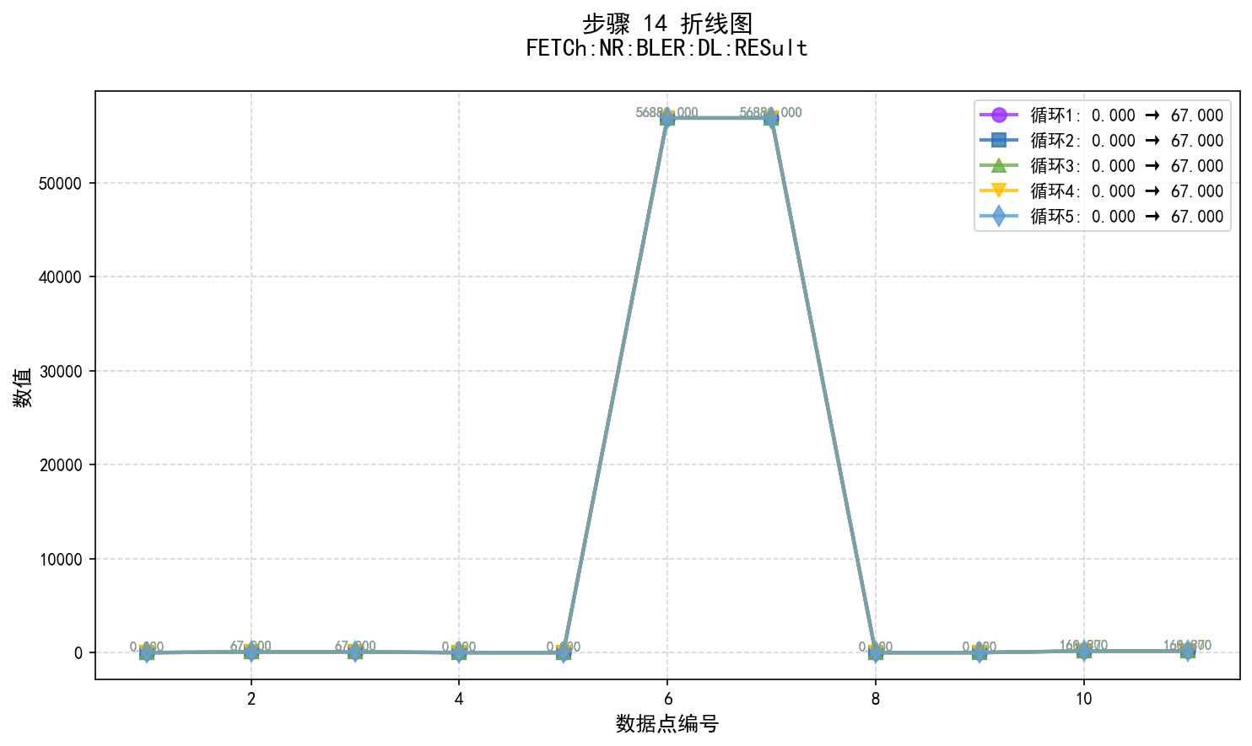

步骤14数据说明:
• 图表类型: 折线图 (使用matplotlib生成)
• 数据系列: 5 个循环
• 步骤内容: FETCh:NR:BLER:DL:RESult

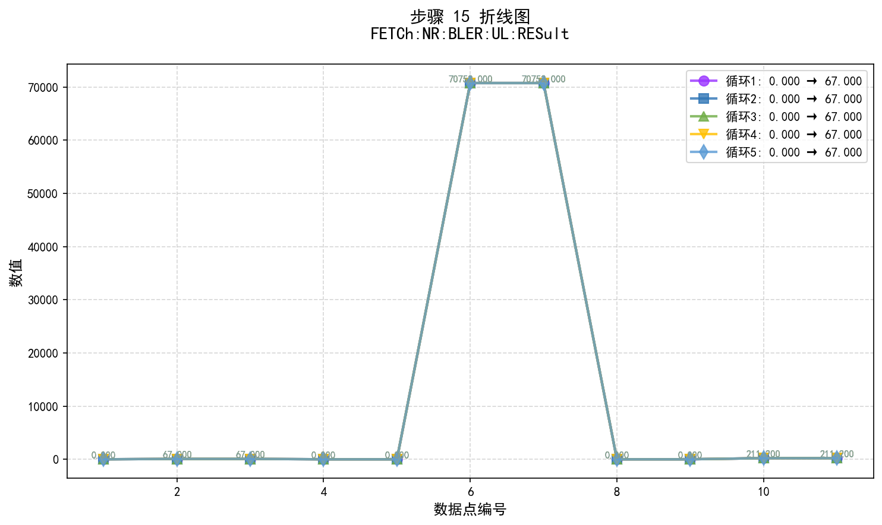

步骤15数据说明:
• 图表类型: 折线图 (使用matplotlib生成)
• 数据系列: 5 个循环
• 步骤内容: FETCh:NR:BLER:UL:RESult

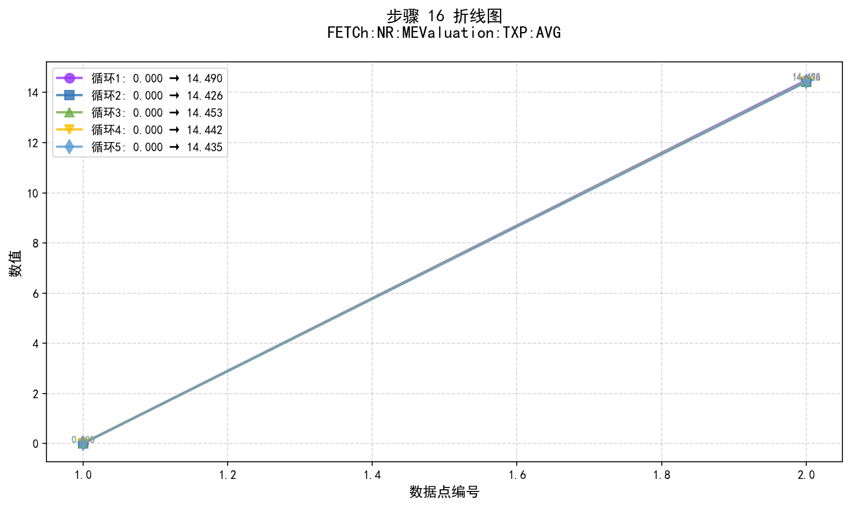

步骤16数据说明:
• 图表类型: 折线图 (使用matplotlib生成)
• 数据系列: 5 个循环
• 步骤内容: FETCh:NR:MEValuation:TXP:AVG

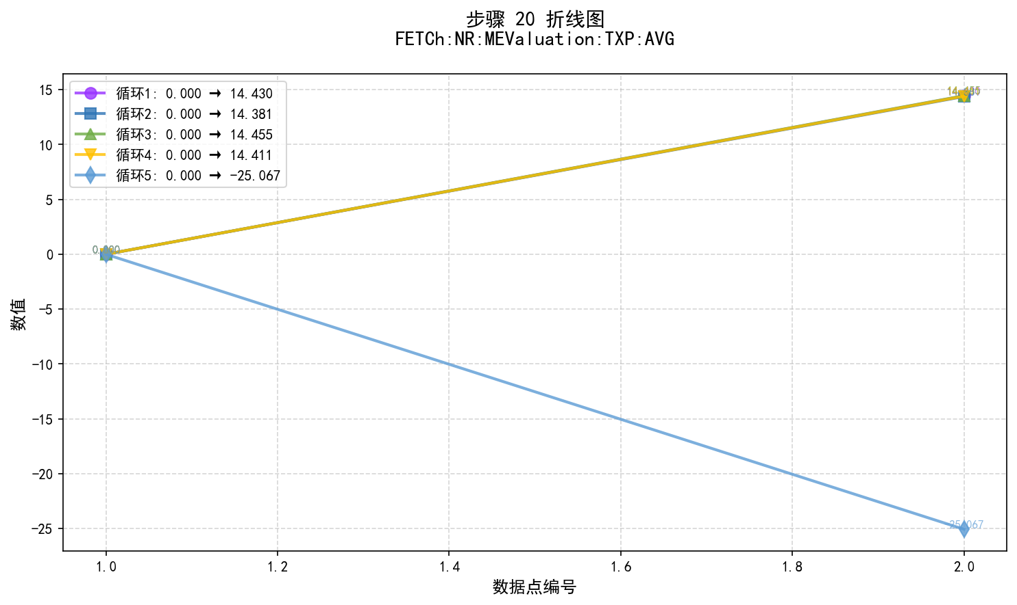

步骤20数据说明:
• 图表类型: 折线图 (使用matplotlib生成)
• 数据系列: 5 个循环
• 步骤内容: FETCh:NR:MEValuation:TXP:AVG

